CollectiveAccess
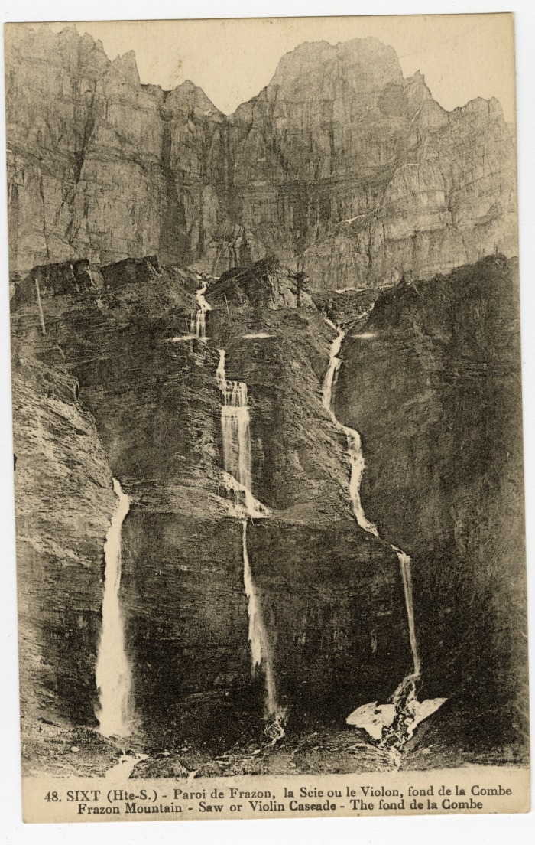
Image | Object | Description | Date
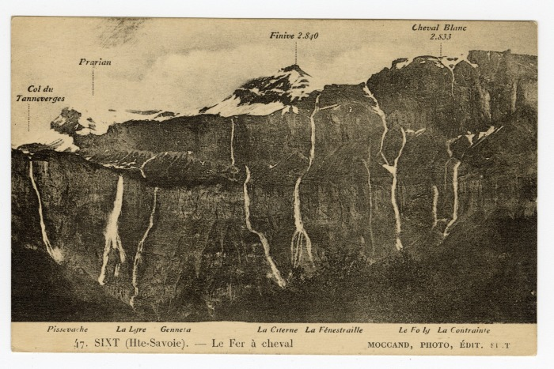 | Le Fer-à-Cheval (56-047) | Le Fer-à-Cheval Col du Tennerverge, Prarian, Finive, Cheval Blanc Pissevache, la Lyre, Genneta, La Citerne, La Fénestraille, Le Foly, La Contrainte
 | Paroi de Frazon, la Scie ou le Violon au Fond de la Combe (56-048) | Paroi de Frazon, la Scie ou le Violon au Fond de la Combe
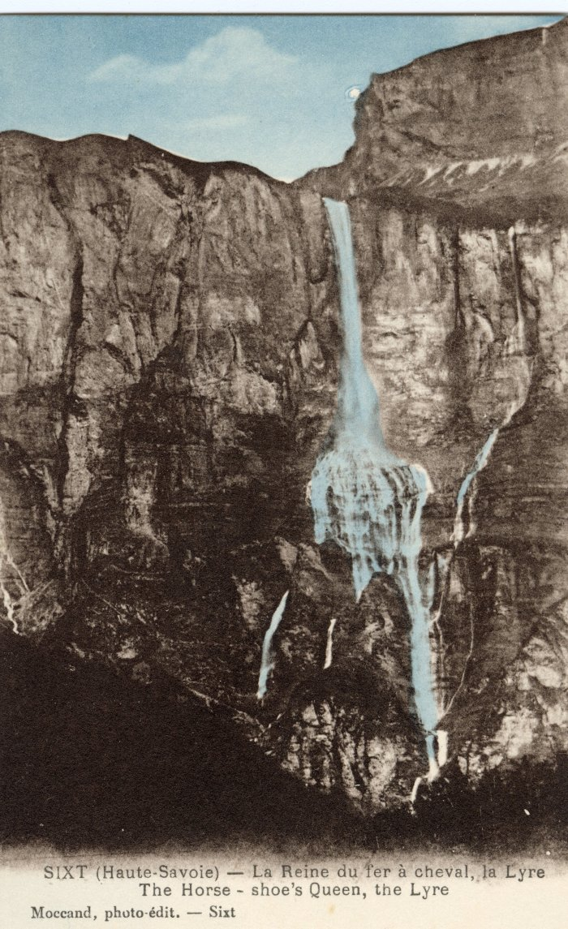
 | La Reine du Fer-à-Cheval, la Lyre (56-057) | La Reine du Fer-à-Cheval, la Lyre

